表紙
バックドア生産管理システム
基本設計工程
画面設計書
SC-K21全工程で試作の在庫払出可能化の伝票出力&取消

２０１９年 ９月１２日

１．機能概要
プロジェクト名 |  |  |  | 工程名称 |  | 機能ID |  | 機能名称 |  |  |  |  |  | 作成日 |  |  | 2019-09-12 |  | 作成者 | 李
B/D生産管理システム |  |  |  | 基本設計 |  | SC-K21 |  | 全工程で試作の在庫払出可能化の伝票出力&取消 |  |  |  |  |  | 更新日 |  |  |  |  | 更新者

１. 機能概要

１.１ 機能説明

 | 製品・中間品のその他払出を入力する。

１.２ 処理フロー
メニュー

その他払出メニュー

全工程で試作の在庫払出可能化の伝票出力&取消
マスタ関係
その他払出関係

 |  |  | ・工程マスタ |  |  |  |  |  |  |  |  |  |  |  | ・在庫データ
 |  |  | ・生産品名マスタ |  |  |  |  |  |  |  |  |  |  |  | ・受払データ
 |  |  | ・コードマスタ

 |  |  |  |  | 工程別集計 |  |  |  | 品名別集計 |  |  | 工程品種別集計 |  |  |  |  |  | 出力

工程別集計
品名別集計
工程品種別集計
EXCEL

 |  |  |  |  |  |  |  |  |  |  |  |  |  |  |  | その他払出入力伝票参照一覧

１.３ 入出力テーブル

 | No | 種別 |  | テーブル名（As-is） |  |  | テーブル名（To-be） |  |  | 参照 | 追加 |  | 更新 | 削除 | 備考
 | 1 | マスタ関係 |  | 工程マスタ |  |  |  |  |  | 〇 |  |  |  |  | 工程略称を取得する
 | 2 | マスタ関係 |  | 生産品名マスタ |  |  |  |  |  | 〇 |  |  |  |  | 品名略称を取得する
 | 3 | マスタ関係 |  | コードマスタ |  |  |  |  |  | 〇 |  |  |  |  | 払出区分を取得する
 | 4 | その他払出関係 |  | 在庫データ |  |  |  |  |  | 〇 |  |  | 〇 |  | 在庫データを更新する
 | 5 | その他払出関係 |  | 受払データ |  |  |  |  |  | 〇 | 〇 |  |  |  | その他払出データを取得、削除する

２．レイアウト
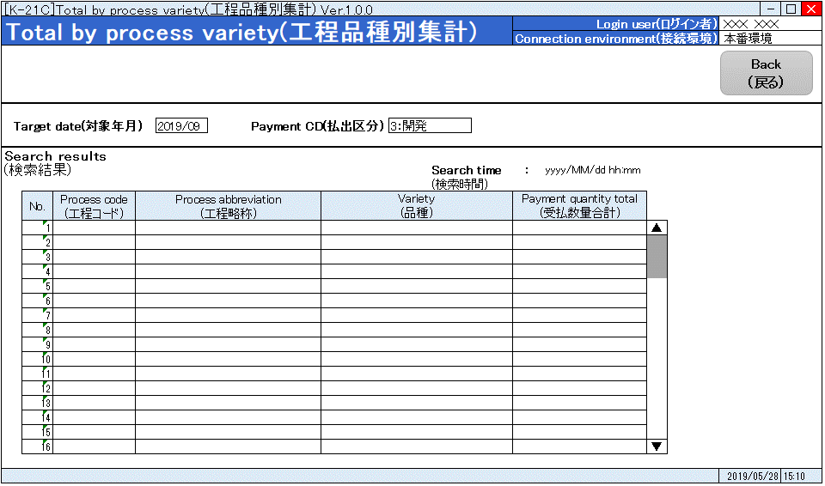
プロジェクト名 |  | 工程名称 | 機能ID | 機能名称 | 作成日 | 2019-09-12 | 作成者 | 李
B/D生産管理システム |  | 基本設計 | SC-K21 | 全工程で試作の在庫払出可能化の伝票出力&取消 | 更新日 |  | 更新者

２. 画面レイアウト

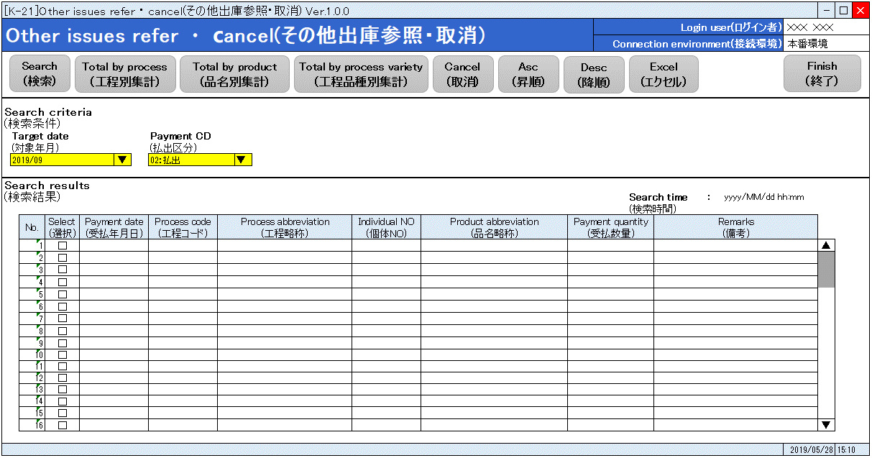

 | 工程別集計
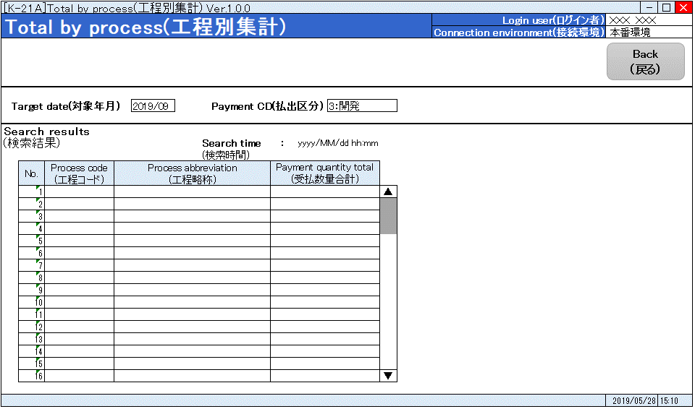

 | 品名別集計
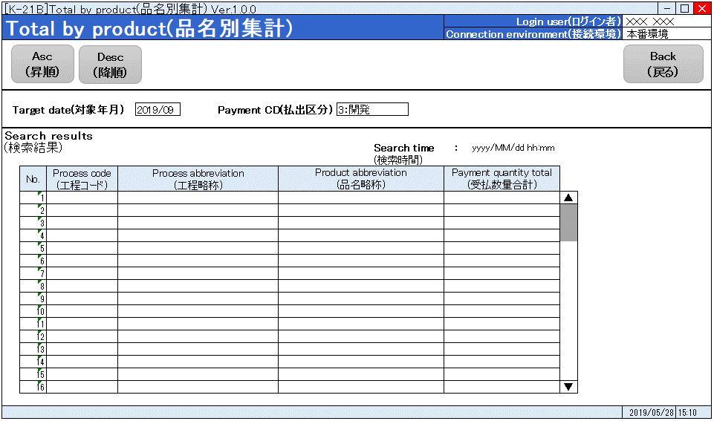

 | 工程品種別集計

